atoms
ユーザー登録
ユーザー登録
ユーザー登録
ユーザー登録

名前 | lwtg-button | 名前 | lwtg-icon-button | 名前 | lwtg-chip
説明 | アプリ全体のボタンの役割を担う | 説明 | icon型のボタン | 説明 | 色んな役割を担うchip

単語帳/なんか

名前 | lwtg-breadcrumbs | 名前 | lwtg-typing-line
説明 | 現在のページ位置を確認するbreadcrumbs | 説明 | 文字と、タイピングする文字が現れる

Top
LWTT
ユーザー登録
ログイン



Learning w/ Typing Training.|

ユーザー登録
ログイン

登録画面
LWTT
ユーザー登録
ログイン

登録

ユーザー名*

メールアドレス*

パスワード*
ログイン
パスワード(確認)*

登録

ログイン
ABOUT
LWTT
単語帳
登録
ログイン
ユーザー登録
ログイン

ログイン

ユーザー名

パスワード

ログイン

単語帳ページ
ABOUT
LWTT
単語帳
マイページ
ログアウト
RIKUさん
単語帳
ログアウト

ようこそ、RIKUさん
マイページ
最近プレイしたタイピングゲーム
ITパスポート

単語帳
+作成

ITパスポート
単語数: 135

ITパスポートの頻出単語を集めました。説明付きのタイピング教...
プレイ回数: 0 プレイ日時: 2020-10-03

TOEIC
単語数: 257

TOEICの頻出単語を単語帳にしました！ぜひ使って990点めざし...
プレイ回数: 0 プレイ日時: 2020-10-03

Java
単語数: 102
PLAY!
javaでよく使う構文を単語帳にしました！解説付きです。

プレイ回数: 0 プレイ日時: 2020-10-03
1
2
>

単語ページ
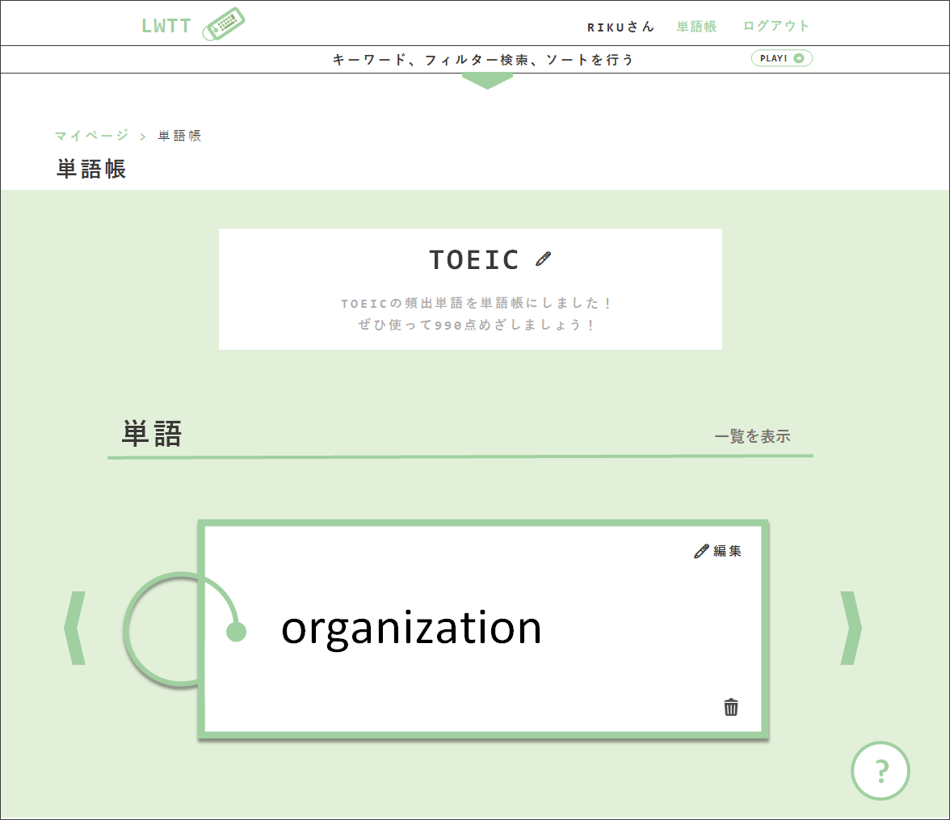
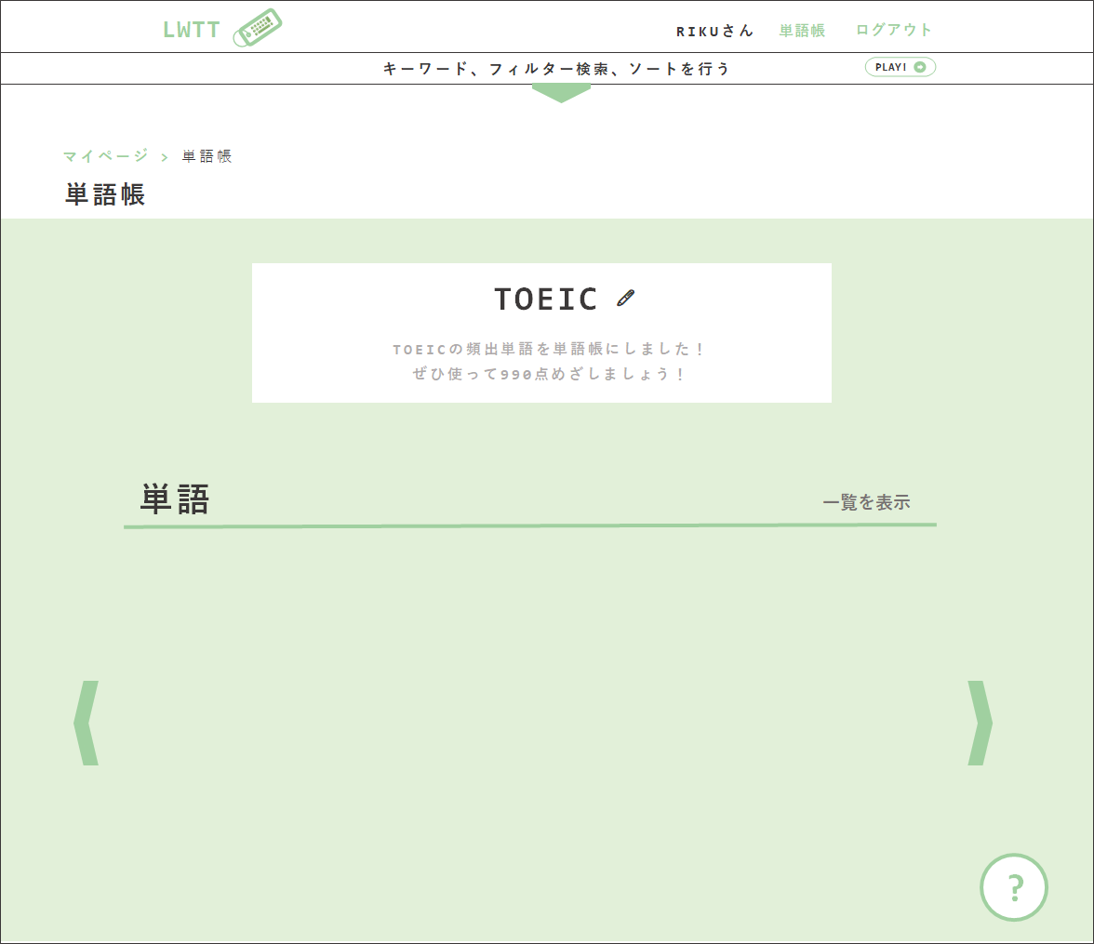
ABOUT
LWTT
単語帳
マイページ
ログアウト
RIKUさん
単語帳
ログアウト
1
ABOUT
LWTT
LWTT
単語帳
ログアウト
RIKUさん
RIKUさん
単語帳
単語帳
単語帳
ログアウト
ログアウト
ログアウト
ABOUT
LWT
単語帳
ログアウト
RIKUさん
単語帳
ログアウト

キーワード、フィルター検索、ソートを行う
キーワード、フィルター検索、ソートを行う
マイページ > 単語帳
2
TOEIC
単語帳
🖊

マイページ > 単語帳
TOEICの頻出単語を単語帳にしました！ぜひ使って990点めざしましょう！
マイページ > 単語帳
単語帳
単語帳
この単語帳を削除する
単語
意味
TOEIC
説明
単語
意味
説明
🖊
+
+

TOEIC
🖊
1
🖊
organization
組織、企業
TOEICの頻出単語を単語帳にしました！ ぜひ使って990点めざしましょう！
TOEIC
🖊
おーがにぜーしょん
-
🖊
-
TOEIC
タイトル*
単語帳を編集
説明
TOEICの頻出単語を単語帳にしました！ぜひ使って990点めざしましょう！
Apply
Cancel
×
communication
コミュニケーション
大事
organization
組織、企業
おーがにぜーしょん
TOEICの頻出単語を単語帳にしました！ ぜひ使って990点めざしましょう！
🖊
TOEICの頻出単語を単語帳にしました！ ぜひ使って990点めざしましょう！
-
🖊
-

🖊
government
政府
陰謀ありあり
-
🖊
communication
コミュニケーション
大事
-

authentication
認証
ここにはなんでも
government
政府
陰謀ありあり
🖊
-
🖊
-
単語
approval
単語
承認
書いていいんだよ
authentication
認証
ここにはなんでも
一覧を表示
🖊
一覧を表示
-
🖊
-

🖊
approval
承認
書いていいんだよ
🖊編集
-


organization
🖊編集

organization
organization

+
ABOUT
LWTT
単語帳
マイページ
ログアウト
RIKUさん
単語帳
ログアウト
?
?

単語帳

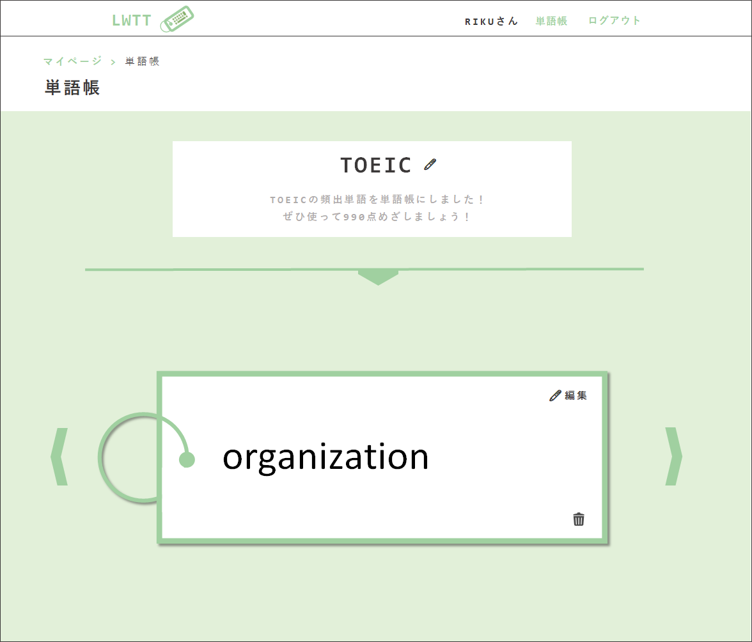
LWTT
LWTT
RIKUさん
RIKUさん
単語帳
単語帳
ログアウト
ログアウト
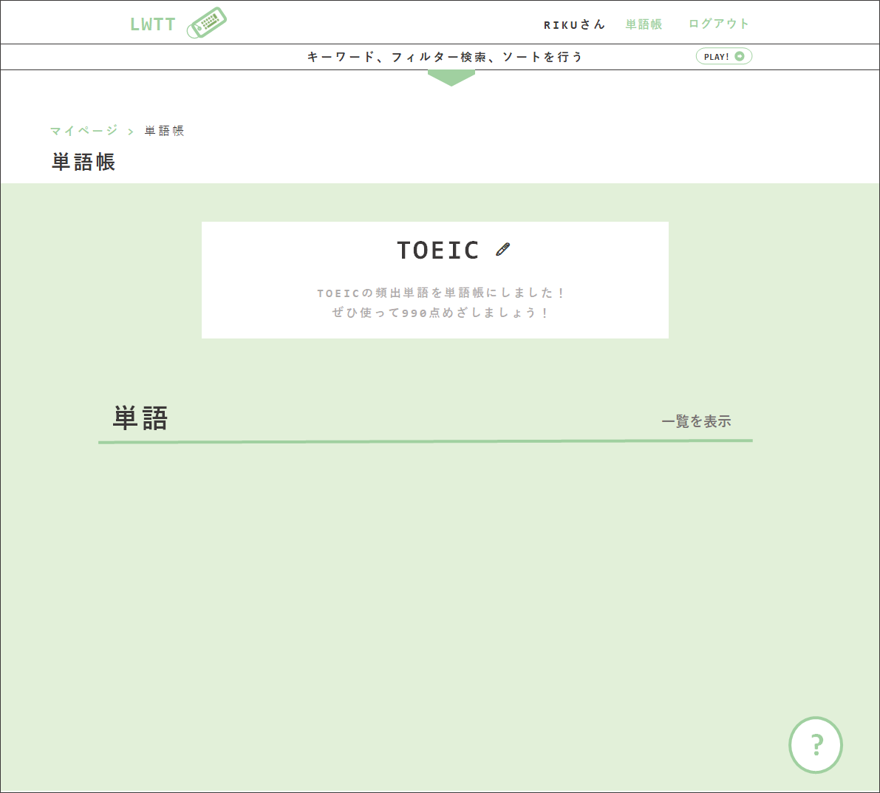
説明
キーワード、フィルター検索、ソートを行う
+
マイページ > 単語帳
キーワード検索
organization
組織、企業
おーがにぜーしょん
🖊
単語帳
-

🖊
マイページ > 単語帳
communication
コミュニケーション
大事
単語帳
フィルター検索
-
government
政府
陰謀ありあり
🖊
□ 覚えたい
TOEIC
-
🖊
🖊
authentication
認証
ここにはなんでも
-
TOEICの頻出単語を単語帳にしました！ ぜひ使って990点めざしましょう！
TOEIC
🖊
approval
承認
書いていいんだよ
🖊
-
TOEICの頻出単語を単語帳にしました！ ぜひ使って990点めざしましょう！

設定

単語
一覧を表示

PLAY!
🖊編集

organization
🖊編集

organization

?
?

単語帳作成画面
ABOUT
LWTT
単語帳
マイページ
ログアウト
RIKUさん
単語帳
ログアウト

単語帳を作成

タイトルは必須です
タイトル*
TOEIC

TOEICの頻出単語を単語帳にしました！ぜひ使って990点めざしましょう！
説明

作成

タイピングゲーム
ABOUT
LWTT
単語帳
マイページ
ログアウト
RIKUさん
単語帳
ログアウト
LWTT
RIKUさん
単語帳
ログアウト

マイページ > 単語帳 > タイピングゲーム
マイページ > 単語帳 > タイピングゲーム

TOEIC
ゲーム設定
TOEIC
ゲーム設定

TOEICの頻出単語を単語帳にしました！ ぜひ使って990点めざしましょう！
フィルター
ソート
TOEICの頻出単語を単語帳にしました！ ぜひ使って990点めざしましょう！
フィルター
ソート
□ 覚えたい
□ 単語のみ
□ 追加した日時 □ 難易度
□ 逆順
□ 覚えたい
□ 単語のみ
□ 追加した日時 □ 難易度
□ 逆順

リスタート
リスタート

organization
- PRESS SPACE TO START! -

organization

組織、企業

soshiki, kigyou

おーがにぜーしょん。別に頻出じゃない

ABOUT
LWTT
単語帳
マイページ
ログアウト
RIKUさん
単語帳
ログアウト

タイピングゲーム
TOEIC

- PRESS SPACE TO START! -

ABOUT
LWTT
単語帳
マイページ
ログアウト
RIKUさん
単語帳
ログアウト

3
タイピングゲーム

TOEIC

